Portada
-266
Servicios
-632
Ingreso Primario

783
Cuenta Corriente

1.411
Bienes
270
Ingreso Secundario
+

2
Cuenta Capital

=

785
Capacidad de Financiamiento

-611
Errores y Omisiones
Posición de Inversión Internacional al 30-dic-2025
Posición de Inversión Internacional al 31-mar-2026

-9.205
Saldo
+
174
Cuenta Financiera
+
383
Otras variaciones
=
-8.648
Saldo
17.170
Activos Financieros
+
-367
Adquisición Neta de Activos
+
319
Que afectan Activos
=
17.122
Activos Financieros

-64
Que afectan Pasivos
=
25.770
Pasivos Financieros
26.375
Pasivos Financieros
+
-540
Emisión Neta de Pasivos
+

G1
al trimestre> | 1 |  | Bienes | Servicios | Ingreso Primario | Ingreso Secundario | Cuenta Corriente | % PIB (eje derecho)
2014 | 2014 | 1 | 897 | -416 | -455 | 290 | 317 | 1
2015 | 2015 | 1 | 39 | -446 | -361 | 276 | -492 | -1
2016 | 2016 | 1 | -268 | -399 | -182 | 310 | -539 | -2
2017 | 2017 | 1 | -433 | -344 | -216 | 284 | -709 | -2
2018 | 2018 | 1 | -32 | -300 | -237 | 314 | -254 | -1
2019 | 2019 | 1 | -267 | -358 | -205 | 280 | -550 | -1
2020 | 2020 | 1 | 281 | -413 | -261 | 272 | -120 | 0
2021 | 2021 | 1 | 610 | -319 | -321 | 287 | 257 | 1
2022 | 2022 | 1 | 1,169 | -445 | -291 | 301 | 734 | 2
2023p | 2023 | 1 | 63 | -383 | -283 | 326 | -277 | -1
2024p | 2024 | 1 | -420 | -254 | -247 | 284 | -637 | -1
2025p | 2025 | 1 | -282 | -222 | -578 | 264 | -818 | -1
2026p | 2026 | 1 | 1,411 | -266 | -632 | 270 | 783 | 2

 |  |  | 600
 |  |  | 17

 |  |  | 35

G2
 |  |  |  | 113 - Productos Alimenticios Elaborados | 48 | 34 | 37 | 39 | 40 | 38 | 37 | 32 | 32 | 28 | 27 | 29
 |  |  |  | 120 - Bebidas | 12 | 16 | 11 | 14 | 10 | 14 | 18 | 14 | 21 | 23 | 35 | 29
 | Exportaciones | Importaciones | Balanza Comercial | 130 - Tabaco | 1 | 1 | 1 | 1 | 1 | 0 | 0 | 0 | 0 | 0 | 0 | 0
2015 | 2,280 | -2,241 | 39 | 140 - Productos Farmaceuticos Y De Tocador | 18 | 19 | 20 | 24 | 26 | 30 | 23 | 23 | 27 | 25 | 28 | 32
2016 | 1,593 | -1,861 | -268 | 150 -Vestuario Y Otras Confecciones De Textiles | 6 | 6 | 2 | 1 | 1 | 2 | 2 | 2 | 1 | 1 | 1 | 1
2017 | 1,659 | -2,092 | -433 | 190 - Otros Bienes De Consumo No Duradero | 18 | 19 | 19 | 17 | 19 | 16 | 14 | 14 | 15 | 13 | 15 | 16
2018 | 2,092 | -2,124 | -32 |  | 128 | 114 | 114 | 115 | 111 | 115 | 114 | 96 | 109 | 101 | 113 | 114
2019 | 2,001 | -2,268 | -267
2020 | 2,055 | -1,774 | 281 | MES | (Varios elementos)
2021 | 2,329 | -1,719 | 610 | 1,000,000
2022 | 3,340 | -2,172 | 1,169 | Suma de Valor_CIF_Sus | GESTION
2023 | 2,617 | -2,574 | 43 |  | 2015 | 2016 | 2017 | 2018 | 2019 | 2020 | 2021 | 2022 | 2023 | 2024p | 2025p | 2026p | %
2024p | 1,904 | -2,325 | -420 | 210 - Objetos De Adorno; De Uso Personal Instrumentos | 10 | 11 | 16 | 16 | 14 | 12 | 12 | 12 | 13 | 12 | 14 | 14 | 7%
2025p | 1,763 | -2,044 | -282 | 220 - Objetos De Adorno; De Uso Personal Instrumentos | 53 | 50 | 52 | 53 | 61 | 64 | 50 | 52 | 54 | 53 | 47 | 53 | 26%
2026p | 3,536 | -2,124 | 1,412 | 230 - Muebles Y Otro Equipo Para El Hogar | 23 | 21 | 19 | 17 | 19 | 18 | 20 | 21 | 20 | 16 | 13 | 15 | 7%
 |  |  |  | 240 - Maquinas Y Aparatos De Uso Domestico | 39 | 34 | 44 | 40 | 49 | 37 | 48 | 48 | 37 | 34 | 37 | 38 | 18%
 |  |  |  | 250 - Vehiculos De Transporte Particular | 137 | 119 | 123 | 99 | 137 | 117 | 84 | 124 | 175 | 121 | 73 | 88 | 42%
 |  |  |  | 290 - Armas Y Equipo Militar | 0 | 0 | 0 | 0 | 2 | 1 | 0 | 1 | 0 | 2 | 0 | 0 | 0%
 |  |  |  |  | 262 | 234 | 254 | 225 | 283 | 249 | 212 | 258 | 301 | 237 | 184 | 207 | 100%

G3
 | 2014 | 2015 | 2016 | 2017 | 2018 | 2019 | 2020 | 2021 | 2022 | 2023p | 2024p | 2025p | 2026p

Viajes | -72 | -33 | -8 | 0 | 38 | -24 | -45 | -31 | -46 | -42 | 3 | 72 | 106
Transporte | -125 | -128 | -93 | -92 | -67 | -83 | -111 | -129 | -197 | -167 | -113 | -125 | -135
Serv. Manufactura sobre IFPO | -86 | -96 | -123 | -101 | -67 | -61 | -51 | -60 | -71 | -41 | -39 | -70 | -106
Otros servicios empresariales | -54 | -98 | -87 | -73 | -103 | -75 | -111 | -34 | -42 | -39 | -23 | -17 | -33
Resto de servicios | -78 | -91 | -87 | -79 | -100 | -114 | -95 | -65 | -88 | -95 | -82 | -82 | -97
Total | -416 | -446 | -399 | -344 | -300 | -358 | -413 | -319 | -445 | -383 | -254 | -222 | -266

 |  |  |  |  |  |  |  |  |  |  |  |  |  | 400
 |  |  |  |  |  |  |  |  |  |  |  |  |  | 17
 |  |  |  |  |  |  |  |  |  |  |  |  |  | 23.529411765 | 117.64705882

G4
 | Inversión Directa | Inversión de Cartera | Otra Inversión | Renta de Trabajadores | Activos de Reserva | Ingreso Primario
2014 | -442 | -12 | -19 | 4 | 13 | -455
2015 | -351 | -11 | -17 | 3 | 15 | -361
2016 | -168 | -11 | -22 | 3 | 17 | -182
2017 | -189 | -9 | -35 | 3 | 14 | -216
2018 | -183 | -28 | -47 | 4 | 18 | -237
2019 | -132 | -19 | -75 | 3 | 19 | -205
2020 | -163 | -27 | -81 | 3 | 7 | -261
2021 | -225 | -34 | -66 | 1 | 3 | -321
2022 | -181 | -43 | -72 | 2 | 2 | -291
2023p | -104 | -56 | -128 | 1 | 3 | -283
2024p | -37 | -36 | -176 | 1 | 2 | -247
2025p | -378 | -54 | -153 | 2 | 4 | -578
2026p | -438 | -47 | -151 | 1 | 4 | -632

G5
 |  | 1000000 | Remesa Percapita
La Paz | 22 | 1 | 40 | https://app.datawrapper.de/edit/zAR4E/visualize#refine
Cochabamba | 63 | 1 | 66
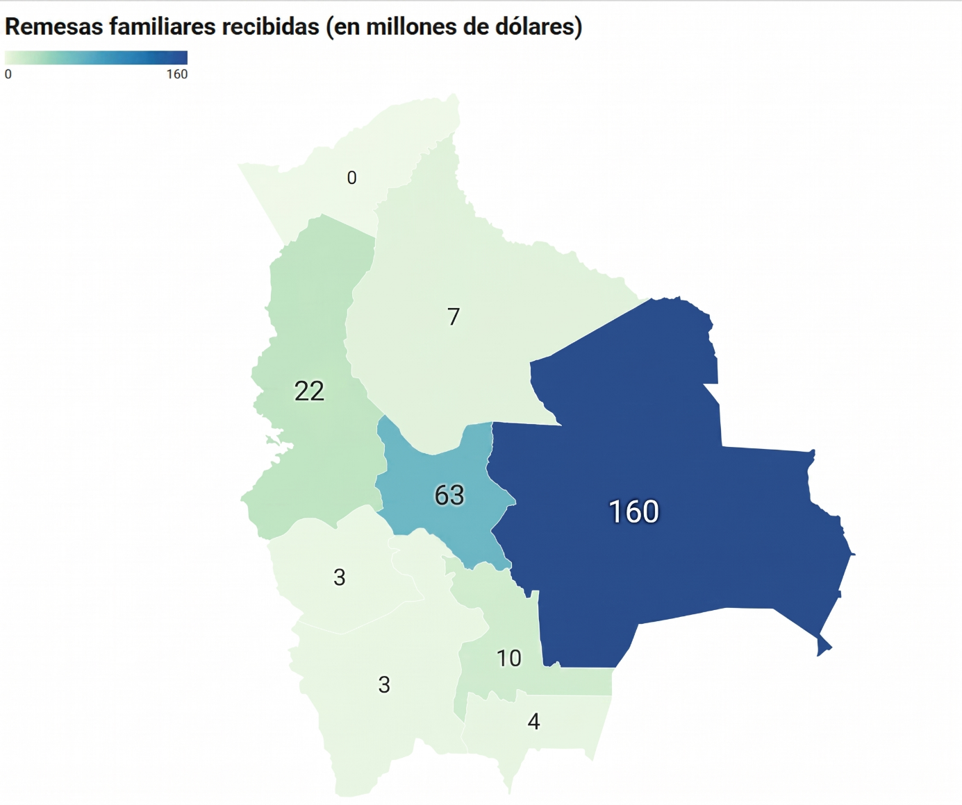
Santa Cruz | 160 | 2 | 70
Tarija | 4 | 0 | 51
Potosí | 3 | 0 | 61
Oruro | 3 | 0 | 57
Chuquisaca | 10 | 0 | 74
Beni | 7 | 0 | 44
Pando | 0 | 0 | 38
 | 271.4 | 4 | 64

G6
 | CtaFin (Sin RIN) | EEOO | Inversión Directa | Inversión de cartera | Derivados financieros | Otra inversión | Activos de reserva | Cuenta Financiera | % PIB (Eje Der)
2014 | -124 | -272 | -281 | 261 | 0 | 144 | -77 | 46 | 0
2015 | 513 | 46 | -240 | -20 | 0 | -253 | 68 | -445 | -1
2016 | -161 | -195 | 45 | 285 | 0 | -169 | -894 | -733 | -2
2017 | 621 | 103 | -130 | -595 | 0 | 104 | 17 | -605 | -2
2018 | -88 | -211 | 92 | -36 | 0 | 31 | -551 | -464 | -1
2019 | -739 | 253 | 101 | 128 | 0 | 509 | -1,035 | -296 | -1
2020 | -218 | -165 | 273 | -233 | 0 | 179 | -504 | -285 | -1
2021 | -224 | -459 | -136 | -65 | 1 | 424 | -426 | -202 | 0
2022 | 25 | -1,040 | -95 | -130 | -1 | 201 | -280 | -305 | -1
2023p | 185 | -767 | 51 | -277 | -2 | 42 | -857 | -1,042 | -2
2024p | 872 | -607 | -57 | -420 | -1 | -394 | -371 | -1,243 | -2
2025p | 468 | -47 | -368 | 8 | 1 | -109 | -394 | -863 | -1
2026p | -703 | -611 | -362 | 126 | 1 | 939 | -530 | 174 | 0

G7
Q1
PASIVOS | 2014 | 2015 | 2016 | 2017 | 2018 | 2019 | 2020 | 2021 | 2022 | 2023 | 2024 | 2025 | 2026
Aportes de capital | 13 | 0 | 66 | 44 | 32 | 48 | 8 | 3 | 7 | 18 | 3 | 47 | 9
Reinversión de utilidades | 399 | 191 | 124 | 124 | 118 | 38 | 42 | 192 | 162 | 18 | 28 | 308 | 390
Instrumentos de deuda | 153 | 230 | 130 | 93 | 92 | 79 | 107 | 87 | 96 | 99 | 35 | 68 | 92
INVERSIÓN BRUTA | 566 | 420 | 320 | 261 | 242 | 166 | 158 | 282 | 265 | 135 | 66 | 423 | 490

Retiros de capital | 0 | 0 | 93 | 70 | 171 | 125 | 153 | 1 | 4 | 1 | 0 | 9 | 4
Venta de acciones | 0 | 0 | 0 | 1 | 0 | 0 | 0 | 0 | 11 | 0 | 0 | 0 | 0
Amortización de créditos relacionados | 250 | 57 | 147 | 40 | 97 | 93 | 102 | 109 | 132 | 110 | 34 | 63 | 116
DESINVERSIÓN | 250 | 57 | 240 | 110 | 268 | 217 | 255 | 110 | 147 | 111 | 34 | 71 | 119

 | 2014 | 2015 | 2016 | 2017 | 2018 | 2019 | 2020 | 2021 | 2022 | 2023 | 2024p | 2025p | 2026p
Aportes de capital | 13 | 0 | 66 | 44 | 32 | 48 | 8 | 3 | 7 | 18 | 3 | 47 | 9
Reinversión de utilidades | 399 | 191 | 124 | 124 | 118 | 38 | 42 | 192 | 162 | 18 | 28 | 308 | 390
Instrumentos de deuda | 153 | 230 | 130 | 93 | 92 | 79 | 107 | 87 | 96 | 99 | 35 | 68 | 92
INVERSIÓN BRUTA | 566 | 420 | 320 | 261 | 242 | 166 | 158 | 282 | 265 | 135 | 66 | 423 | 490
Retiros de capital | 0 | 0 | -93 | -70 | -171 | -125 | -153 | -1 | -4 | -1 | 0 | -9 | -4
Venta de acciones | 0 | 0 | 0 | -1 | 0 | 0 | 0 | 0 | -11 | 0 | 0 | 0 | 0
Amortización de créditos relacionados | -250 | -57 | -147 | -40 | -97 | -93 | -102 | -109 | -132 | -110 | -34 | -63 | -116
Inversión Directa neta en el exterior | 315 | 364 | 80 | 151 | -25 | -52 | -97 | 172 | 118 | 24 | 32 | 352 | 371
DESINVERSIÓN | -250 | -57 | -240 | -110 | -268 | -217 | -255 | -110 | -147 | -111 | -34 | -71 | -119

 |  |  |  | INVERSIÓN DIRECTA RECIBIDA POR MODALIDAD
 |  |  |  | (En millones de dólares)

G8
 | 2017 | 2018 | 2019 | 2020 | 2021 | 2022 | 2023 | 2024p | 2025p | T1 2026p
Gobierno General | 9,147 | 9,912 | 10,748 | 11,351 | 12,004 | 12,553 | 12,829 | 12,610 | 13,416 | 12,750
Banco Central | 317 | 301 | 293 | 303 | 619 | 591 | 722 | 716 | 1,459 | 1,369
Sociedades Captadoras de Depósitos excepto el BCB | 260 | 223 | 117 | 123 | 71 | 95 | 79 | 90 | 86 | 72
Otras Sociedades Financieras | 429 | 399 | 324 | 269 | 401 | 311 | 337 | 254 | 192 | 187
Otras Sociedades no Financieras | 1,118 | 796 | 1,193 | 997 | 1,061 | 1,178 | 1,466 | 1,761 | 1,626 | 1,515
Inversión Directa: Crédito entre Empresas | 2,035 | 1,525 | 1,500 | 1,521 | 1,523 | 1,042 | 987 | 994 | 1,000 | 1,000
Saldo Bruto de la Deuda Externa | 13,306 | 13,156 | 14,175 | 14,564 | 15,679 | 15,771 | 16,420 | 16,425 | 17,780 | 16,893
 | 0 | 0 | 0 | 0 | 0 | 0 | 0 | 0 | 0 | 0

